Arkusz1
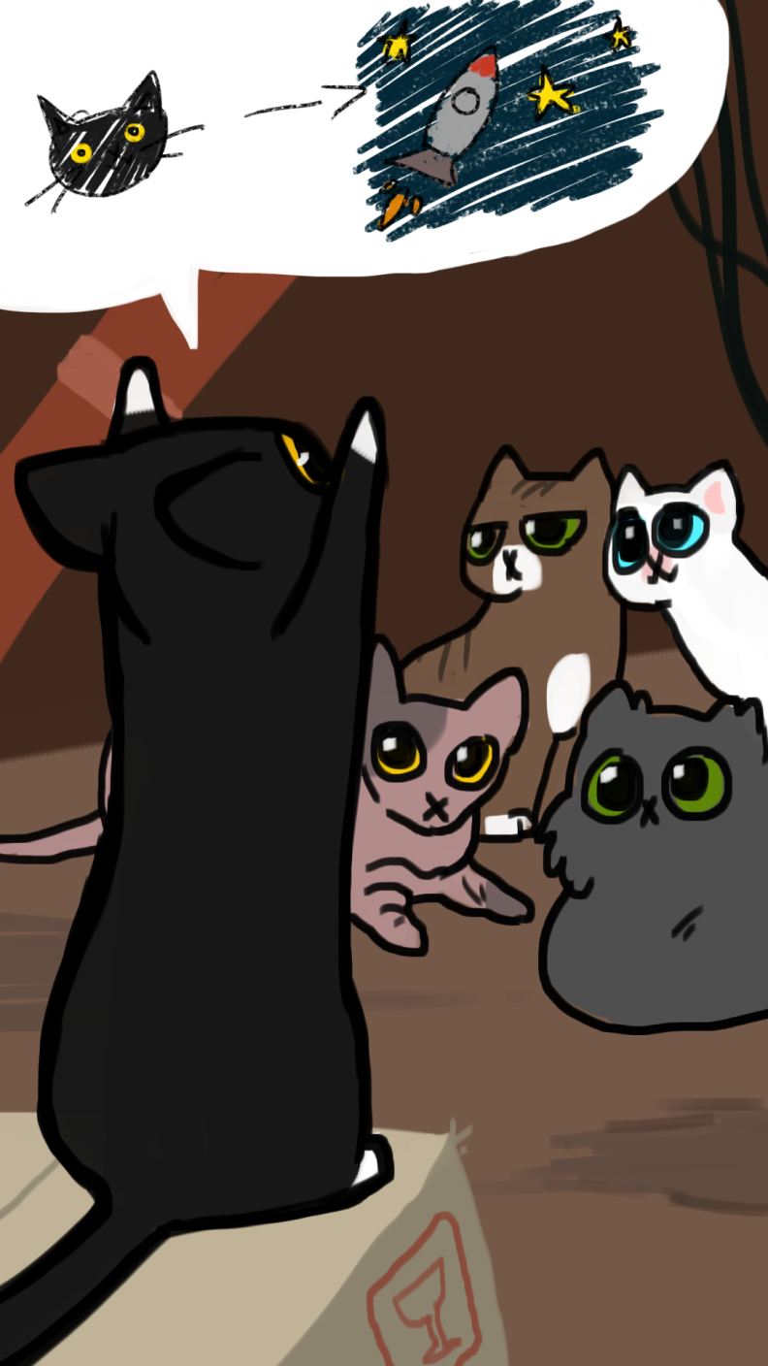
Zadania |  | Osoby |  | Termin | Ola | Aleksandra | Hinia
1 | interface menu głównego | Ola | 2, 7 | 2019-01-28 | 2 | 3
2 | ilustrowany interface wyboru etapu | Aleksandra | 1, 3 | 2019-01-29 | 2 | 3 | 4
3 | interface wyboru levela, postaci i umiejętności specjalnych | Hinia | 4, 5, 6 | 2019-01-30 | 7 |  | 5
4 | interface wyboru postaci |  |  | 2019-01-31 | 7 | 1 | 6
5 | interface sklepu z postaciami |  |  | 2019-02-01 | 7 | 1
6 | interface sklepu z umiejętnościami specjalnymi
7 | animacje dla postaci w UI

 | Historia oparta na faktach. Robiłam swoją grę i tak to wyglądało. Proszę mi wierzyć. Wszystko było sprawiedliwe, zgodne z BHP oraz prawami człowieka.
 | Dowód: gra nazywa się Cat Into Space i jest dostępna w Google Play.

